Mapa_kraje_vyvoj
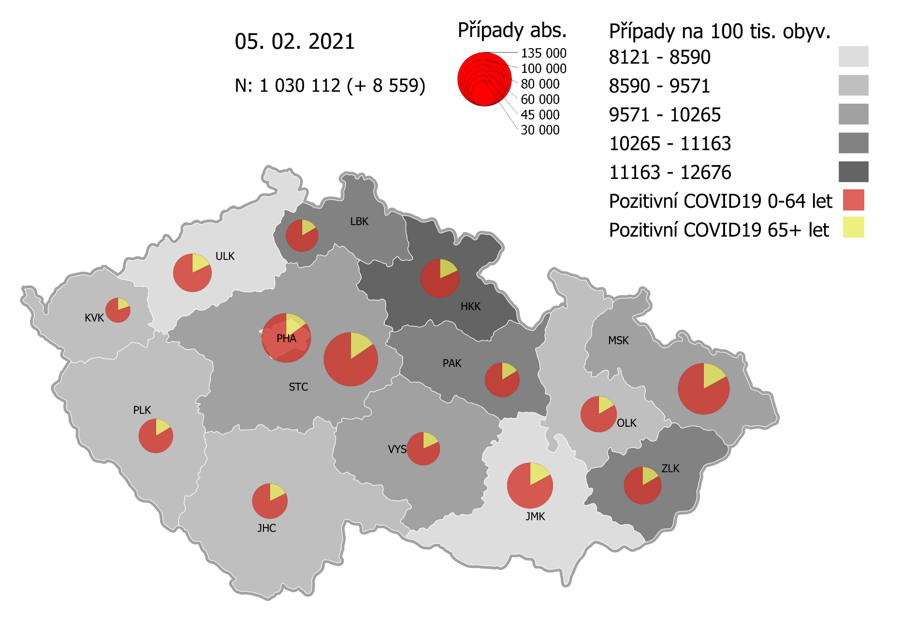
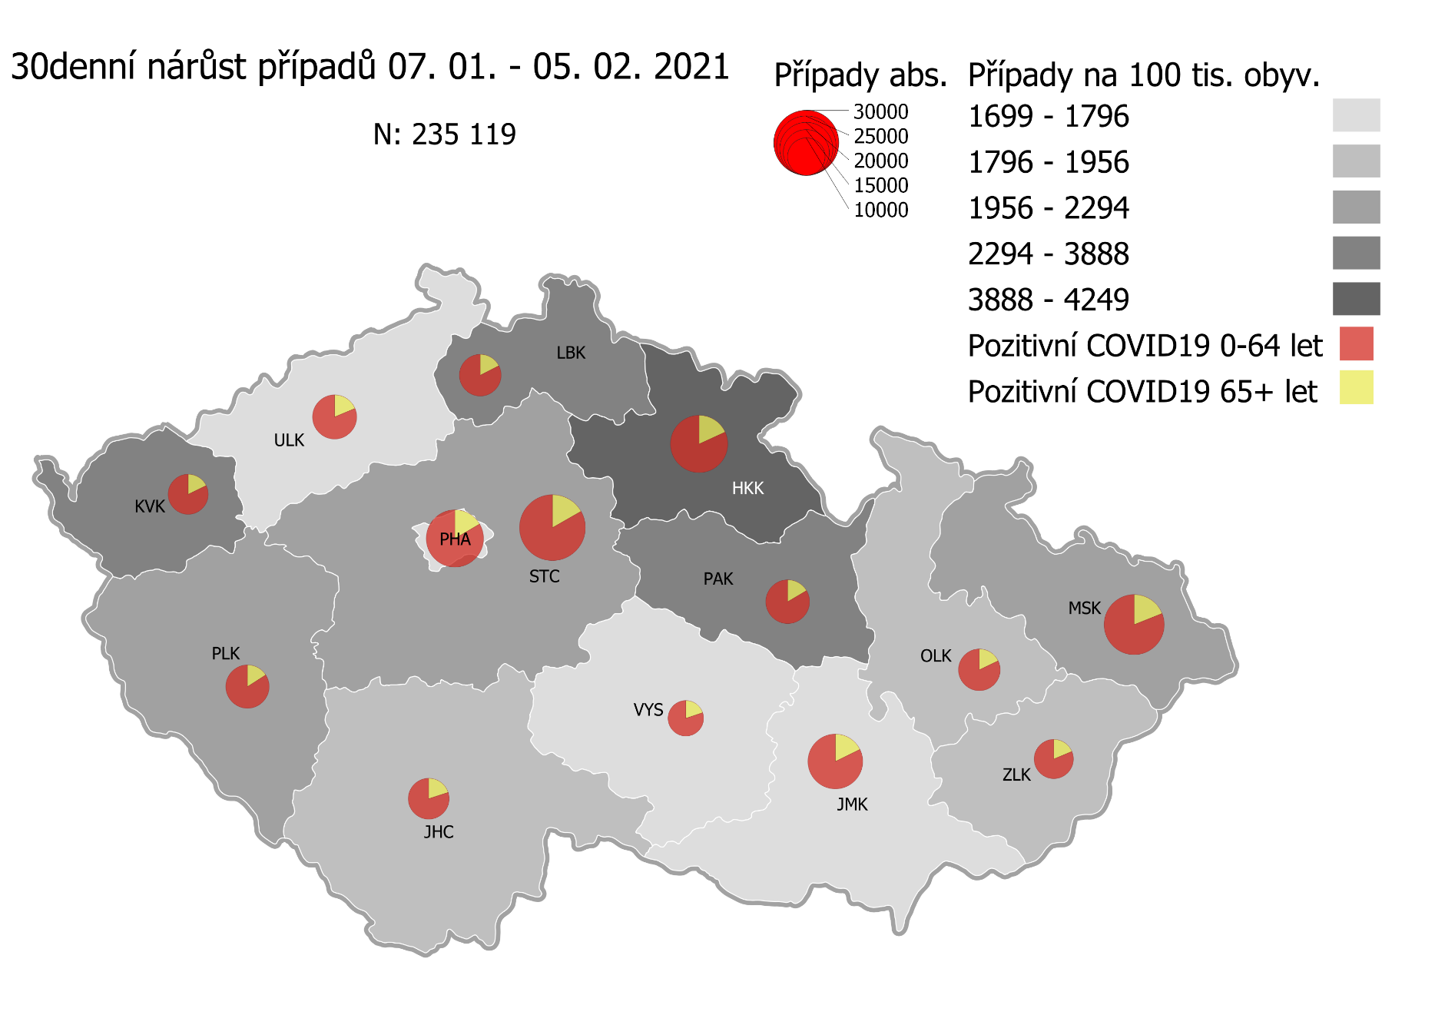
Kumulativní počet pozitivních pacientů COVID-19 v krajích ČR dle bydliště absolutně a na 100 tis. obyvatel
ke dni | 2/6/21
KÓD NUTS3 | Název kraje | Zkratka NUTS3 | Pozitivní COVID19 | Obyvatelstvo 1. 1. 2020 | Na 100 000 obyvatel | Nárůst za 7 dní (v %) | Nárůst za 7 dní na 100 000 obyvatel | Nárůst COVDI19 7 dní zpětně | z toho 31.01 | z toho 01.02 | z toho 02.02 | z toho 03.02 | z toho 04.02 | z toho 05.02 | z toho 06.02
CZ010 | Hlavní město Praha | PHA | 114,359 | 1,324,277 | 8,635.6 | 5.1% | 422.4 | 5,594 | 324 | 779 | 968 | 971 | 1,055 | 904 | 593
CZ020 | Středočeský kraj | STC | 136,483 | 1,385,141 | 9,853.4 | 5.7% | 531.8 | 7,366 | 259 | 1,064 | 1,473 | 1,320 | 1,191 | 1,291 | 768
CZ031 | Jihočeský kraj | JHC | 58,140 | 644,083 | 9,026.8 | 4.3% | 374.5 | 2,412 | 82 | 368 | 471 | 458 | 466 | 448 | 119
CZ032 | Plzeňský kraj | PLK | 54,987 | 589,899 | 9,321.4 | 7.4% | 640.4 | 3,778 | 127 | 511 | 648 | 768 | 769 | 743 | 212
CZ041 | Karlovarský kraj | KVK | 28,792 | 294,664 | 9,771.1 | 14.0% | 1,198.0 | 3,530 | 286 | 346 | 538 | 850 | 333 | 585 | 592
CZ042 | Ústecký kraj | ULK | 68,269 | 820,965 | 8,315.7 | 4.9% | 389.3 | 3,196 | 162 | 443 | 568 | 613 | 552 | 481 | 377
CZ051 | Liberecký kraj | LBK | 48,111 | 443,690 | 10,843.4 | 5.6% | 574.0 | 2,547 | 127 | 450 | 446 | 450 | 448 | 440 | 186
CZ052 | Královéhradecký kraj | HKK | 70,472 | 551,647 | 12,774.8 | 8.5% | 999.9 | 5,516 | 535 | 517 | 883 | 1,286 | 928 | 815 | 552
CZ053 | Pardubický kraj | PAK | 55,652 | 522,662 | 10,647.8 | 5.7% | 578.2 | 3,022 | 99 | 505 | 590 | 610 | 415 | 495 | 308
CZ063 | Kraj Vysočina | VYS | 51,510 | 509,813 | 10,103.7 | 3.2% | 308.7 | 1,574 | 26 | 232 | 379 | 238 | 237 | 307 | 155
CZ064 | Jihomoravský kraj | JMK | 97,188 | 1,191,989 | 8,153.4 | 4.3% | 337.6 | 4,024 | 171 | 631 | 726 | 853 | 544 | 725 | 374
CZ071 | Olomoucký kraj | OLK | 60,197 | 632,015 | 9,524.6 | 3.9% | 361.4 | 2,284 | 81 | 484 | 512 | 404 | 331 | 386 | 86
CZ072 | Zlínský kraj | ZLK | 65,208 | 582,555 | 11,193.4 | 2.4% | 266.8 | 1,554 | 86 | 241 | 275 | 251 | 294 | 229 | 178
CZ080 | Moravskoslezský kraj | MSK | 123,533 | 1,200,539 | 10,289.8 | 3.0% | 300.9 | 3,612 | 205 | 614 | 652 | 567 | 525 | 752 | 297
CZ088 | Neurčeno |  | 800 |  |  | 2.8% |  | 22 | 2 | 2 | 4 | 7 | 0 | 5 | 2
CZ099 | Cizinci bez pobytu v ČR |  | 1,274 |  |  | 2.6% |  | 32 | 0 | 6 | 4 | 9 | 8 | 4 | 1

CZ | Česká republika | ČR | 1,034,975 | 10,693,939 | 9,678.1 | 5.1% | 468.1 | 50,063 | 2,572 | 7,193 | 9,137 | 9,655 | 8,096 | 8,610 | 4,800
KÓD NUTS3 | Název kraje | Zkratka NUTS3 | z toho ve věku 65+ | z toho obyv. 65+ | na 100 000 obyv. 65+ | Nárůst za 7 dní (65+ v %) | Nárůst za 7 dní na 100 000 obyv. 65+ | Nárůst COVDI19 7 dní zpětně | z toho 65+ 31.01 | z toho 65+ 01.02 | z toho 65+ 02.02 | z toho 65+ 03.02 | z toho 65+ 04.02 | z toho 65+ 05.02 | z toho 65+ 06.02
CZ010 | Hlavní město Praha | PHA | 17,069 | 251,166 | 6,795.9 | 5.7% | 366.7 | 921 | 50 | 137 | 173 | 146 | 171 | 155 | 89
CZ020 | Středočeský kraj | STC | 21,079 | 255,825 | 8,239.6 | 5.8% | 449.5 | 1,150 | 32 | 176 | 225 | 204 | 186 | 189 | 138
CZ031 | Jihočeský kraj | JHC | 10,288 | 131,832 | 7,803.9 | 4.4% | 330.7 | 436 | 23 | 76 | 76 | 57 | 89 | 83 | 32
CZ032 | Plzeňský kraj | PLK | 9,024 | 119,690 | 7,539.5 | 6.2% | 437.8 | 524 | 20 | 75 | 75 | 121 | 98 | 110 | 25
CZ041 | Karlovarský kraj | KVK | 5,618 | 60,178 | 9,335.6 | 10.5% | 890.7 | 536 | 61 | 57 | 68 | 102 | 53 | 99 | 96
CZ042 | Ústecký kraj | ULK | 12,139 | 161,527 | 7,515.2 | 4.4% | 320.1 | 517 | 33 | 74 | 104 | 94 | 74 | 76 | 62
CZ051 | Liberecký kraj | LBK | 7,969 | 89,906 | 8,863.7 | 5.2% | 437.1 | 393 | 26 | 65 | 62 | 76 | 76 | 59 | 29
CZ052 | Královéhradecký kraj | HKK | 12,790 | 119,407 | 10,711.3 | 8.2% | 814.0 | 972 | 92 | 105 | 163 | 198 | 166 | 170 | 78
CZ053 | Pardubický kraj | PAK | 9,004 | 106,085 | 8,487.5 | 5.7% | 457.2 | 485 | 17 | 74 | 86 | 98 | 85 | 83 | 42
CZ063 | Kraj Vysočina | VYS | 9,362 | 104,291 | 8,976.8 | 3.4% | 292.5 | 305 | 9 | 44 | 68 | 34 | 37 | 74 | 39
CZ064 | Jihomoravský kraj | JMK | 16,610 | 238,620 | 6,960.9 | 3.8% | 256.9 | 613 | 31 | 109 | 119 | 116 | 84 | 99 | 55
CZ071 | Olomoucký kraj | OLK | 9,892 | 130,935 | 7,554.9 | 3.9% | 284.9 | 373 | 9 | 73 | 71 | 66 | 64 | 73 | 17
CZ072 | Zlínský kraj | ZLK | 10,775 | 121,339 | 8,880.1 | 2.5% | 218.4 | 265 | 17 | 39 | 42 | 44 | 63 | 29 | 31
CZ080 | Moravskoslezský kraj | MSK | 21,018 | 240,829 | 8,727.4 | 2.7% | 230.9 | 556 | 30 | 101 | 101 | 77 | 84 | 120 | 43
CZ088 | Neurčeno |  | 85 |  |  | 6.3% |  | 5 | 0 | 1 | 3 | 1 | 0 | 0 | 0
CZ099 | Cizinci bez pobytu v ČR |  | 24 |  |  | 0.0% |  | 0 | 0 | 0 | 0 | 0 | 0 | 0 | 0

CZ | Česká republika | ČR | 172,746 | 2,131,630 | 8,103.9 | 4.9% | 377.7 | 8,051 | 450 | 1,206 | 1,436 | 1,434 | 1,330 | 1,419 | 776
KÓD NUTS3 | Název kraje | Zkratka NUTS3 | z toho ve věku 0-5 let | z toho obyv. 0-5 let | na 100 000 obyv. 0-5 let | Nárůst za 7 dní (0-5 let v %) | Nárůst za 7 dní na 100 000 obyv. 0-5 let | Nárůst COVDI19 7 dní zpětně | z toho 0-5 let 31.01 | z toho 0-5 let 01.02 | z toho 0-5 let 02.02 | z toho 0-5 let 03.02 | z toho 0-5 let 04.02 | z toho 0-5 let 05.02 | z toho 0-5 let 06.02
CZ010 | Hlavní město Praha | PHA | 3,561 | 89,638 | 3,972.6 | 7.5% | 277.8 | 249 | 10 | 33 | 51 | 39 | 60 | 34 | 22
CZ020 | Středočeský kraj | STC | 4,579 | 96,527 | 4,743.8 | 7.1% | 316.0 | 305 | 9 | 42 | 46 | 61 | 67 | 53 | 27
CZ031 | Jihočeský kraj | JHC | 1,351 | 40,283 | 3,353.8 | 4.7% | 151.4 | 61 | 0 | 10 | 16 | 9 | 15 | 8 | 3
CZ032 | Plzeňský kraj | PLK | 1,460 | 36,259 | 4,026.6 | 10.5% | 383.4 | 139 | 5 | 10 | 24 | 22 | 40 | 36 | 2
CZ041 | Karlovarský kraj | KVK | 757 | 16,577 | 4,566.6 | 19.6% | 748.0 | 124 | 9 | 14 | 20 | 31 | 9 | 22 | 19
CZ042 | Ústecký kraj | ULK | 1,629 | 49,718 | 3,276.5 | 8.6% | 259.5 | 129 | 4 | 18 | 23 | 14 | 28 | 27 | 15
CZ051 | Liberecký kraj | LBK | 1,481 | 28,292 | 5,234.7 | 7.8% | 378.2 | 107 | 6 | 15 | 13 | 17 | 29 | 18 | 9
CZ052 | Královéhradecký kraj | HKK | 2,246 | 33,422 | 6,720.1 | 12.9% | 766.0 | 256 | 29 | 20 | 34 | 71 | 33 | 32 | 37
CZ053 | Pardubický kraj | PAK | 1,626 | 32,984 | 4,929.7 | 8.8% | 397.2 | 131 | 6 | 28 | 20 | 24 | 14 | 21 | 18
CZ063 | Kraj Vysočina | VYS | 871 | 31,857 | 2,734.1 | 4.2% | 109.9 | 35 | 0 | 2 | 11 | 6 | 6 | 8 | 2
CZ064 | Jihomoravský kraj | JMK | 2,116 | 79,619 | 2,657.7 | 8.0% | 195.9 | 156 | 10 | 18 | 24 | 42 | 21 | 29 | 12
CZ071 | Olomoucký kraj | OLK | 1,431 | 38,976 | 3,671.5 | 7.5% | 256.6 | 100 | 6 | 22 | 31 | 15 | 11 | 14 | 1
CZ072 | Zlínský kraj | ZLK | 2,024 | 35,087 | 5,768.5 | 3.8% | 210.9 | 74 | 9 | 12 | 13 | 3 | 16 | 13 | 8
CZ080 | Moravskoslezský kraj | MSK | 2,919 | 71,917 | 4,058.8 | 4.0% | 155.7 | 112 | 9 | 18 | 18 | 19 | 14 | 23 | 11
CZ088 | Neurčeno |  | 31 |  |  | 3.3% |  | 1 | 0 | 0 | 0 | 0 | 0 | 1 | 0
CZ099 | Cizinci bez pobytu v ČR |  | 7 |  |  | 0.0% |  | 0 | 0 | 0 | 0 | 0 | 0 | 0 | 0
CZ | Česká republika | ČR | 28,089 | 681,156 | 4,123.7 | 7.6% | 290.5 | 1,979 | 112 | 262 | 344 | 373 | 363 | 339 | 186
KÓD NUTS3 | Název kraje | Zkratka NUTS3 | z toho ve věku 6-15 let | z toho obyv. 6-15 let | na 100 000 obyv. 6-15 let | Nárůst za 7 dní (6-15 let v %) | Nárůst za 7 dní na 100 000 obyv. 6-15 let | Nárůst COVDI19 7 dní zpětně | z toho 6-15 let 31.01 | z toho 6-15 let 01.02 | z toho 6-15 let 02.02 | z toho 6-15 let 03.02 | z toho 6-15 let 04.02 | z toho 6-15 let 05.02 | z toho 6-15 let 06.02
CZ010 | Hlavní město Praha | PHA | 8,918 | 131,513 | 6,781.1 | 6.5% | 412.9 | 543 | 35 | 71 | 96 | 80 | 104 | 99 | 58
CZ020 | Středočeský kraj | STC | 12,543 | 163,398 | 7,676.3 | 7.0% | 499.4 | 816 | 32 | 133 | 153 | 140 | 131 | 141 | 86
CZ031 | Jihočeský kraj | JHC | 4,123 | 67,758 | 6,084.9 | 5.7% | 329.1 | 223 | 0 | 32 | 37 | 61 | 43 | 39 | 11
CZ032 | Plzeňský kraj | PLK | 4,166 | 60,678 | 6,865.8 | 8.2% | 522.4 | 317 | 9 | 57 | 51 | 43 | 83 | 60 | 14
CZ041 | Karlovarský kraj | KVK | 1,930 | 30,869 | 6,252.2 | 19.4% | 1,014.0 | 313 | 23 | 28 | 61 | 53 | 31 | 58 | 59
CZ042 | Ústecký kraj | ULK | 4,758 | 90,219 | 5,273.8 | 7.2% | 352.5 | 318 | 12 | 64 | 49 | 53 | 53 | 55 | 32
CZ051 | Liberecký kraj | LBK | 4,391 | 48,396 | 9,073.1 | 6.4% | 547.6 | 265 | 17 | 48 | 43 | 29 | 47 | 56 | 25
CZ052 | Královéhradecký kraj | HKK | 5,894 | 57,779 | 10,200.9 | 10.0% | 931.1 | 538 | 51 | 42 | 86 | 118 | 90 | 86 | 65
CZ053 | Pardubický kraj | PAK | 4,520 | 54,972 | 8,222.4 | 6.8% | 523.9 | 288 | 5 | 67 | 38 | 58 | 41 | 60 | 19
CZ063 | Kraj Vysočina | VYS | 3,150 | 52,247 | 6,029.1 | 3.1% | 183.7 | 96 | 0 | 11 | 23 | 15 | 16 | 24 | 7
CZ064 | Jihomoravský kraj | JMK | 5,753 | 122,670 | 4,689.8 | 6.2% | 275.5 | 338 | 21 | 42 | 48 | 77 | 31 | 74 | 45
CZ071 | Olomoucký kraj | OLK | 4,252 | 65,697 | 6,472.1 | 4.7% | 290.7 | 191 | 5 | 39 | 51 | 29 | 33 | 30 | 4
CZ072 | Zlínský kraj | ZLK | 4,786 | 58,614 | 8,165.3 | 2.8% | 223.5 | 131 | 12 | 18 | 26 | 22 | 24 | 11 | 18
CZ080 | Moravskoslezský kraj | MSK | 8,413 | 123,284 | 6,824.1 | 3.6% | 236.9 | 292 | 27 | 46 | 48 | 41 | 36 | 76 | 18
CZ088 | Neurčeno |  | 9 |  |  | 0.0% |  | 0 | 0 | 0 | 0 | 0 | 0 | 0 | 0
CZ099 | Cizinci bez pobytu v ČR |  | 11 |  |  | 0.0% |  | 0 | 0 | 0 | 0 | 0 | 0 | 0 | 0
CZ | Česká republika | ČR | 77,617 | 1,128,094 | 6,880.4 | 6.4% | 413.9 | 4,669 | 249 | 698 | 810 | 819 | 763 | 869 | 461
KÓD NUTS3 | Název kraje | Zkratka NUTS3 | z toho ve věku 16-19 let | z toho obyv. 16-19 let | na 100 000 obyv. 16-19 let | Nárůst za 7 dní (16-19 let v %) | Nárůst za 7 dní na 100 000 obyv. 16-19 let | Nárůst COVDI19 7 dní zpětně | z toho 16-19 let 31.01 | z toho 16-19 let 01.02 | z toho 16-19 let 02.02 | z toho 16-19 let 03.02 | z toho 16-19 let 04.02 | z toho 16-19 let 05.02 | z toho 16-19 let 06.02
CZ010 | Hlavní město Praha | PHA | 3,913 | 39,781 | 9,836.4 | 4.7% | 437.4 | 174 | 15 | 22 | 34 | 31 | 29 | 23 | 20
CZ020 | Středočeský kraj | STC | 5,426 | 50,226 | 10,803.2 | 5.3% | 545.5 | 274 | 11 | 44 | 56 | 47 | 42 | 47 | 27
CZ031 | Jihočeský kraj | JHC | 2,108 | 23,342 | 9,030.9 | 2.9% | 257.0 | 60 | 0 | 11 | 11 | 10 | 12 | 12 | 4
CZ032 | Plzeňský kraj | PLK | 1,868 | 20,545 | 9,092.2 | 6.3% | 540.3 | 111 | 0 | 14 | 18 | 30 | 24 | 16 | 9
CZ041 | Karlovarský kraj | KVK | 860 | 10,990 | 7,825.3 | 13.6% | 937.2 | 103 | 5 | 6 | 17 | 13 | 10 | 29 | 23
CZ042 | Ústecký kraj | ULK | 2,433 | 31,824 | 7,645.2 | 4.1% | 301.7 | 96 | 2 | 15 | 15 | 15 | 19 | 12 | 18
CZ051 | Liberecký kraj | LBK | 1,850 | 16,399 | 11,281.2 | 3.9% | 420.8 | 69 | 3 | 12 | 13 | 10 | 10 | 13 | 8
CZ052 | Královéhradecký kraj | HKK | 2,487 | 19,988 | 12,442.5 | 8.4% | 960.6 | 192 | 25 | 15 | 32 | 36 | 31 | 32 | 21
CZ053 | Pardubický kraj | PAK | 1,990 | 19,021 | 10,462.1 | 4.7% | 473.2 | 90 | 2 | 18 | 17 | 20 | 9 | 17 | 7
CZ063 | Kraj Vysočina | VYS | 1,794 | 18,797 | 9,544.1 | 3.3% | 303.2 | 57 | 0 | 12 | 17 | 9 | 4 | 7 | 8
CZ064 | Jihomoravský kraj | JMK | 2,923 | 40,581 | 7,202.9 | 3.4% | 239.0 | 97 | 3 | 20 | 14 | 20 | 11 | 24 | 5
CZ071 | Olomoucký kraj | OLK | 2,040 | 22,707 | 8,984.0 | 4.1% | 356.7 | 81 | 7 | 17 | 14 | 11 | 9 | 21 | 2
CZ072 | Zlínský kraj | ZLK | 2,406 | 20,976 | 11,470.3 | 1.7% | 190.7 | 40 | 1 | 5 | 3 | 6 | 8 | 8 | 9
CZ080 | Moravskoslezský kraj | MSK | 4,258 | 43,805 | 9,720.4 | 2.8% | 260.2 | 114 | 13 | 24 | 10 | 22 | 18 | 17 | 10
CZ088 | Neurčeno |  | 24 |  |  | 4.3% |  | 1 | 0 | 0 | 0 | 0 | 0 | 1 | 0
CZ099 | Cizinci bez pobytu v ČR |  | 28 |  |  | 3.7% |  | 1 | 0 | 0 | 0 | 1 | 0 | 0 | 0
CZ | Česká republika | ČR | 36,408 | 378,982 | 9,606.8 | 4.5% | 411.6 | 1,560 | 87 | 235 | 271 | 281 | 236 | 279 | 171

 |  |  |  | Mapa výskytu COVID-19 v krajích ČR
 |  |  |  | Počet pozitivních pacientů kumulativně v krajích bydliště v ČR na 100 tis. obyvatel a absolutně z dat |  |  |  |  |  |  |  |  |  |  | ke dni 05.02.2021 23:59

Mapa_okresy_vývoj
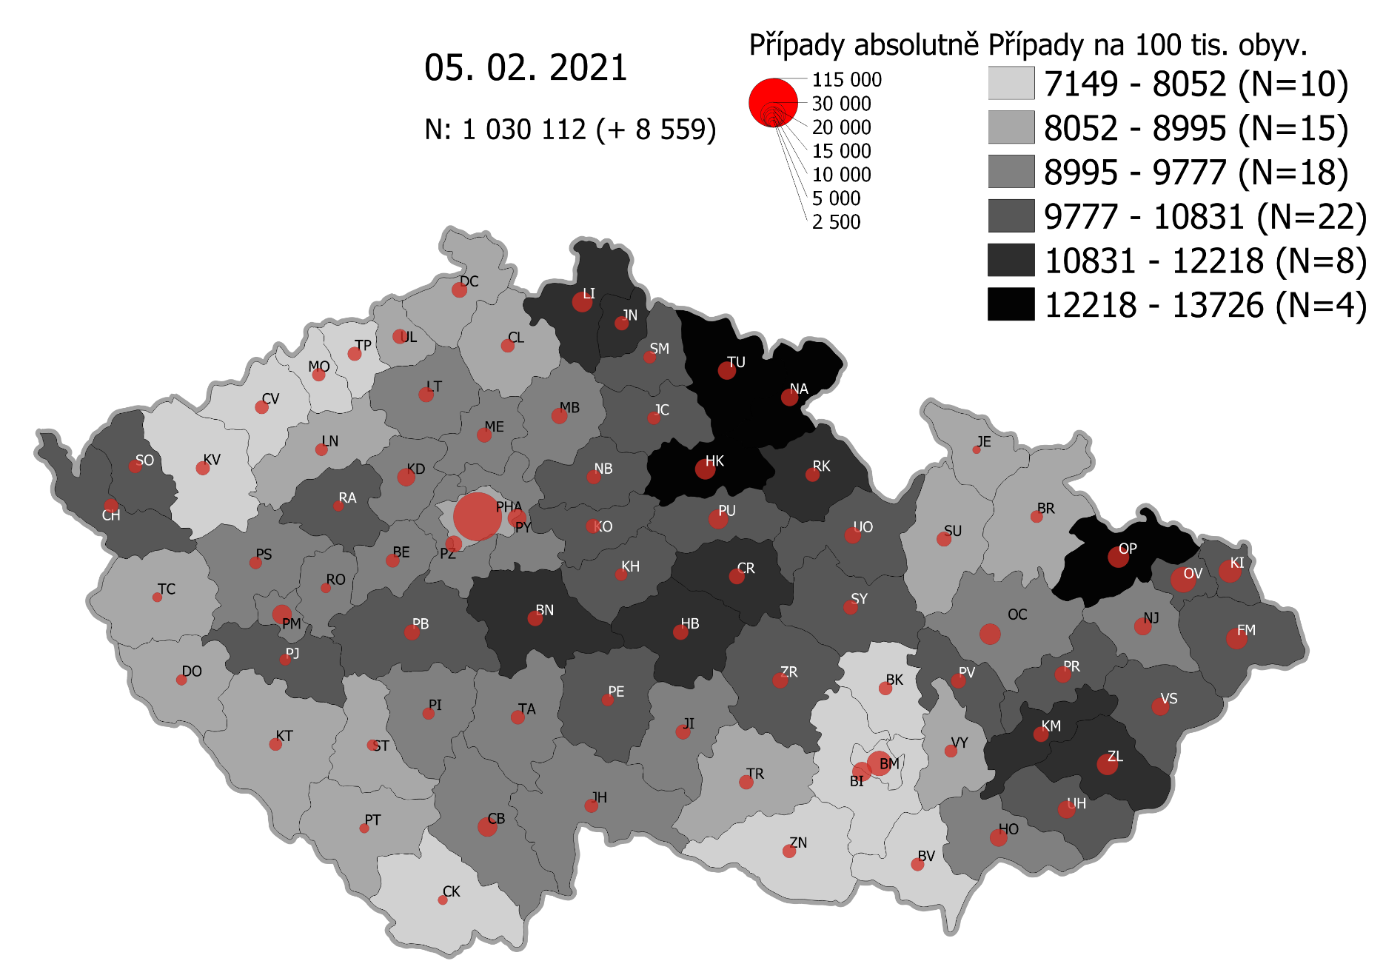
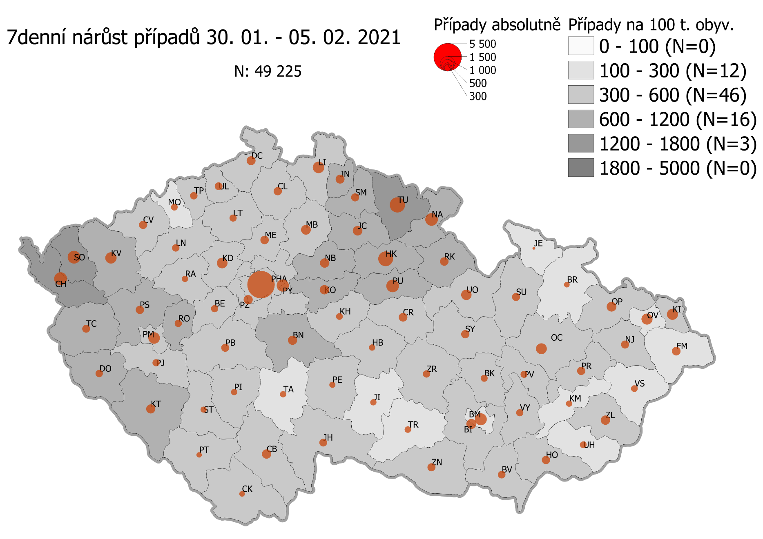
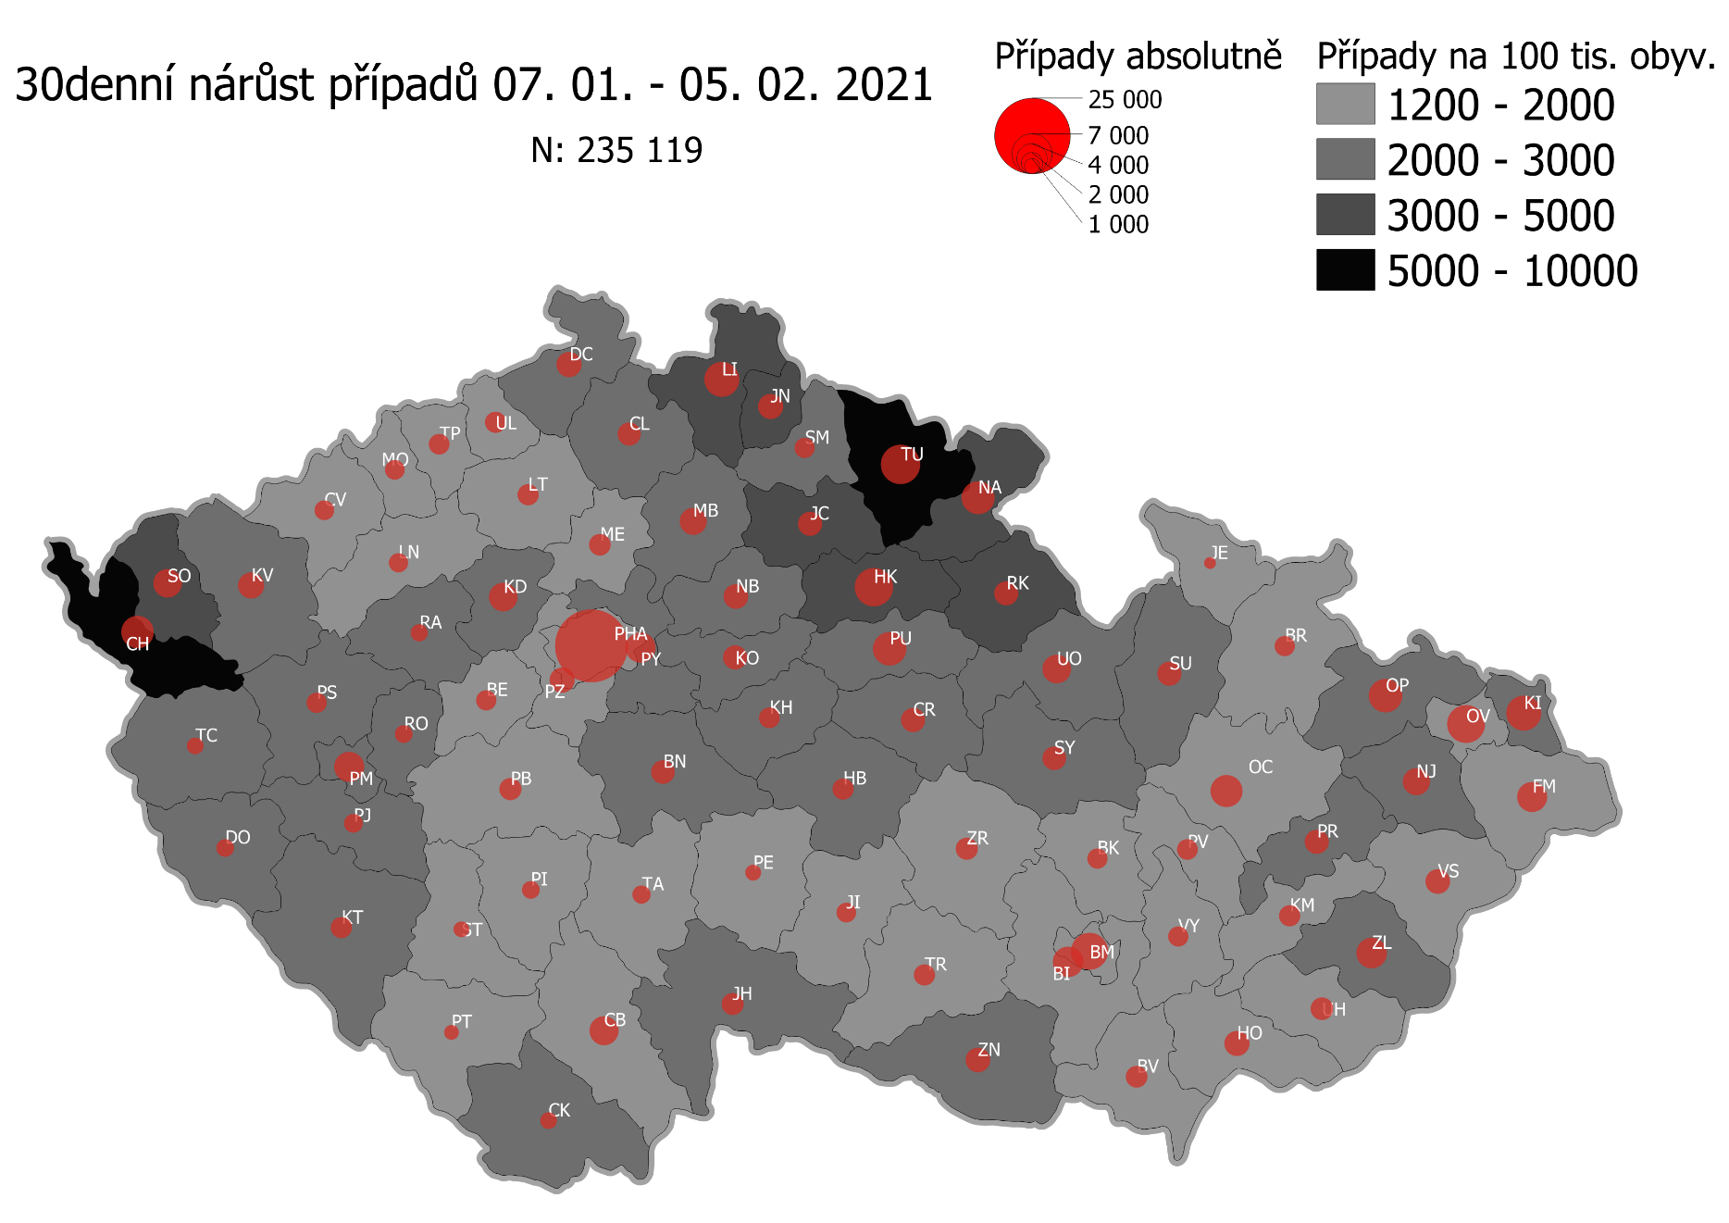
Pořadí okresů dle kumulativní incidence COVID-19 ke dni |  |  |  |  |  | 06.02.2021 23:59
KÓD LAU1 | Zkratka kraje název okresu (LAU1) | Zkratka LAU1 | Počet obyvatel | Připady COVID-19 | Celkem na 100 tisíc obyvatel | Nárůst COVDI19 30 dní zpětně | za 30 dní na 100 tisíc obyvatel | Nárůst COVDI19 7 dní zpětně | za 7 dní na 100 tisíc obyvatel
CZ0525 | HKK - Trutnov | TU | 117,978 | 16,334 | 13,845.0 | 6,712 | 5,689.2 | 1,634 | 1,385.0
CZ0523 | HKK - Náchod | NA | 109,958 | 14,631 | 13,306.0 | 4,634 | 4,214.3 | 1,041 | 946.7
CZ0521 | HKK - Hradec Králové | HK | 164,283 | 21,203 | 12,906.4 | 6,476 | 3,942.0 | 1,671 | 1,017.1
CZ0805 | MSK - Opava | OP | 176,236 | 22,297 | 12,651.8 | 4,705 | 2,669.7 | 668 | 379.0
CZ0524 | HKK - Rychnov nad Kněžnou | RK | 79,383 | 9,742 | 12,272.1 | 2,552 | 3,214.8 | 499 | 628.6
CZ0201 | STC - Benešov | BN | 99,414 | 11,979 | 12,049.6 | 2,469 | 2,483.6 | 633 | 636.7
CZ0631 | VYS - Havlíčkův Brod | HB | 94,915 | 11,436 | 12,048.7 | 1,883 | 1,983.9 | 271 | 285.5
CZ0513 | LBK - Liberec | LI | 175,626 | 20,988 | 11,950.4 | 5,205 | 2,963.7 | 952 | 542.1
CZ0531 | PAK - Chrudim | CR | 104,613 | 12,233 | 11,693.6 | 2,513 | 2,402.2 | 542 | 518.1
CZ0724 | ZLK - Zlín | ZL | 191,652 | 22,299 | 11,635.2 | 3,808 | 1,986.9 | 621 | 324.0
CZ0721 | ZLK - Kroměříž | KM | 105,343 | 11,942 | 11,336.3 | 1,924 | 1,826.4 | 278 | 263.9
CZ0512 | LBK - Jablonec nad Nisou | JN | 90,667 | 10,236 | 11,289.7 | 2,628 | 2,898.5 | 596 | 657.4
CZ0411 | KVK - Cheb | CH | 91,634 | 10,134 | 11,059.2 | 4,763 | 5,197.9 | 1,319 | 1,439.4
CZ0722 | ZLK - Uherské Hradiště | UH | 142,226 | 15,438 | 10,854.6 | 2,024 | 1,423.1 | 314 | 220.8
CZ0532 | PAK - Pardubice | PU | 175,441 | 19,022 | 10,842.4 | 4,930 | 2,810.1 | 1,215 | 692.5
CZ0723 | ZLK - Vsetín | VS | 143,334 | 15,529 | 10,834.1 | 2,508 | 1,749.8 | 341 | 237.9
CZ0522 | HKK - Jičín | JC | 80,045 | 8,562 | 10,696.5 | 2,515 | 3,142.0 | 671 | 838.3
CZ0514 | LBK - Semily | SM | 74,097 | 7,902 | 10,664.4 | 1,780 | 2,402.3 | 478 | 645.1
CZ020B | STC - Příbram | PB | 115,104 | 12,171 | 10,573.9 | 2,122 | 1,843.6 | 485 | 421.4
CZ0413 | KVK - Sokolov | SO | 88,212 | 9,319 | 10,564.3 | 3,782 | 4,287.4 | 1,241 | 1,406.8
CZ0633 | VYS - Pelhřimov | PE | 72,302 | 7,569 | 10,468.6 | 1,120 | 1,549.1 | 257 | 355.5
CZ0714 | OLK - Přerov | PR | 129,512 | 13,535 | 10,450.8 | 2,533 | 1,955.8 | 491 | 379.1
CZ0713 | OLK - Prostějov | PV | 108,646 | 11,336 | 10,433.9 | 1,763 | 1,622.7 | 365 | 336.0
CZ0204 | STC - Kolín | KO | 102,623 | 10,683 | 10,409.9 | 2,500 | 2,436.1 | 683 | 665.5
CZ0803 | MSK - Karviná | KI | 246,324 | 25,326 | 10,281.6 | 5,052 | 2,051.0 | 851 | 345.5
CZ0802 | MSK - Frýdek-Místek | FM | 214,660 | 22,049 | 10,271.6 | 3,666 | 1,707.8 | 548 | 255.3
CZ0635 | VYS - Žďár nad Sázavou | ZR | 118,158 | 12,044 | 10,193.1 | 2,081 | 1,761.2 | 407 | 344.5
CZ0533 | PAK - Svitavy | SY | 104,333 | 10,617 | 10,176.1 | 2,334 | 2,237.1 | 483 | 462.9
CZ0324 | PLK - Plzeň-jih | PJ | 63,488 | 6,450 | 10,159.4 | 1,504 | 2,369.0 | 379 | 597.0
CZ0208 | STC - Nymburk | NB | 100,886 | 10,216 | 10,126.3 | 2,545 | 2,522.6 | 638 | 632.4
CZ020C | STC - Rakovník | RA | 55,562 | 5,625 | 10,123.8 | 1,300 | 2,339.7 | 284 | 511.1
CZ0205 | STC - Kutná Hora | KH | 75,828 | 7,596 | 10,017.4 | 1,746 | 2,302.6 | 371 | 489.3
CZ0534 | PAK - Ústí nad Orlicí | UO | 138,275 | 13,780 | 9,965.6 | 3,468 | 2,508.0 | 782 | 565.5
CZ0806 | MSK - Ostrava-město | OV | 320,145 | 31,672 | 9,893.0 | 5,841 | 1,824.5 | 863 | 269.6
CZ0326 | PLK - Rokycany | RO | 49,349 | 4,850 | 9,828.0 | 1,425 | 2,887.6 | 404 | 818.7
CZ0804 | MSK - Nový Jičín | NJ | 151,577 | 14,550 | 9,599.1 | 2,951 | 1,946.9 | 464 | 306.1
CZ0313 | JHC - Jindřichův Hradec | JH | 90,692 | 8,704 | 9,597.3 | 2,022 | 2,229.5 | 417 | 459.8
CZ0325 | PLK - Plzeň-sever | PS | 79,979 | 7,655 | 9,571.3 | 1,783 | 2,229.3 | 506 | 632.7
CZ0207 | STC - Mladá Boleslav | MB | 130,365 | 12,405 | 9,515.6 | 3,075 | 2,358.8 | 702 | 538.5
CZ0314 | JHC - Písek | PI | 71,587 | 6,810 | 9,512.9 | 1,303 | 1,820.2 | 313 | 437.2
CZ0206 | STC - Mělník | ME | 109,302 | 10,394 | 9,509.4 | 2,087 | 1,909.4 | 571 | 522.4
CZ0645 | JMK - Hodonín | HO | 153,943 | 14,497 | 9,417.1 | 2,627 | 1,706.5 | 490 | 318.3
CZ0632 | VYS - Jihlava | JI | 113,628 | 10,691 | 9,408.8 | 1,648 | 1,450.3 | 303 | 266.7
CZ0203 | STC - Kladno | KD | 166,483 | 15,659 | 9,405.8 | 3,579 | 2,149.8 | 849 | 510.0
CZ0423 | ULK - Litoměřice | LT | 119,668 | 11,222 | 9,377.6 | 1,893 | 1,581.9 | 381 | 318.4
CZ0209 | STC - Praha-východ | PY | 185,178 | 17,289 | 9,336.4 | 3,941 | 2,128.2 | 1,119 | 604.3
CZ0202 | STC - Beroun | BE | 95,058 | 8,863 | 9,323.8 | 1,720 | 1,809.4 | 401 | 421.8
CZ0323 | PLK - Plzeň-město | PM | 194,280 | 18,100 | 9,316.5 | 3,835 | 1,974.0 | 985 | 507.0
CZ0311 | JHC - České Budějovice | CB | 195,903 | 18,108 | 9,243.4 | 3,408 | 1,739.6 | 669 | 341.5
CZ0317 | JHC - Tábor | TA | 102,595 | 9,463 | 9,223.6 | 1,421 | 1,385.1 | 308 | 300.2
CZ0712 | OLK - Olomouc | OC | 235,472 | 21,666 | 9,201.1 | 4,287 | 1,820.6 | 868 | 368.6
CZ020A | STC - Praha-západ | PZ | 149,338 | 13,602 | 9,108.2 | 2,744 | 1,837.4 | 630 | 421.9
CZ0427 | ULK - Ústí nad Labem | UL | 119,338 | 10,800 | 9,049.9 | 1,949 | 1,633.2 | 476 | 398.9
CZ0322 | PLK - Klatovy | KT | 86,405 | 7,743 | 8,961.3 | 1,973 | 2,283.4 | 606 | 701.3
CZ0421 | ULK - Děčín | DC | 129,542 | 11,547 | 8,913.7 | 2,792 | 2,155.3 | 646 | 498.7
CZ0321 | PLK - Domažlice | DO | 62,062 | 5,492 | 8,849.2 | 1,339 | 2,157.5 | 418 | 673.5
CZ0634 | VYS - Třebíč | TR | 110,810 | 9,769 | 8,816.0 | 1,909 | 1,722.8 | 336 | 303.2
CZ0316 | JHC - Strakonice | ST | 70,772 | 6,173 | 8,722.4 | 1,097 | 1,550.0 | 271 | 382.9
CZ0646 | JMK - Vyškov | VY | 92,280 | 8,045 | 8,718.0 | 1,733 | 1,878.0 | 399 | 432.4
CZ0511 | LBK - Česká Lípa | CL | 103,300 | 8,984 | 8,697.0 | 2,305 | 2,231.4 | 521 | 504.4
CZ0315 | JHC - Prachatice | PT | 50,978 | 4,430 | 8,690.0 | 910 | 1,785.1 | 217 | 425.7
CZ0327 | PLK - Tachov | TC | 54,336 | 4,697 | 8,644.4 | 1,274 | 2,344.7 | 480 | 883.4
CZ0100 | PHA - Praha | PH | 1,324,277 | 114,359 | 8,635.6 | 22,655 | 1,710.7 | 5,594 | 422.4
CZ0711 | OLK - Jeseník | JE | 37,968 | 3,276 | 8,628.3 | 616 | 1,622.4 | 62 | 163.3
CZ0715 | OLK - Šumperk | SU | 120,417 | 10,384 | 8,623.4 | 2,471 | 2,052.0 | 498 | 413.6
CZ0424 | ULK - Louny | LN | 86,691 | 7,346 | 8,473.8 | 1,534 | 1,769.5 | 406 | 468.3
CZ0801 | MSK - Bruntál | BR | 91,597 | 7,614 | 8,312.5 | 1,748 | 1,908.4 | 218 | 238.0
CZ0412 | KVK - Karlovy Vary | KV | 114,818 | 9,338 | 8,132.9 | 3,133 | 2,728.7 | 970 | 844.8
CZ0641 | JMK - Blansko | BK | 109,136 | 8,829 | 8,089.9 | 1,738 | 1,592.5 | 388 | 355.5
CZ0643 | JMK - Brno-venkov | BI | 224,642 | 18,029 | 8,025.7 | 3,949 | 1,757.9 | 760 | 338.3
CZ0642 | JMK - Brno-město | BM | 381,346 | 30,402 | 7,972.3 | 5,772 | 1,513.6 | 1,111 | 291.3
CZ0647 | JMK - Znojmo | ZN | 114,351 | 9,047 | 7,911.6 | 2,569 | 2,246.6 | 451 | 394.4
CZ0425 | ULK - Most | MO | 111,708 | 8,629 | 7,724.6 | 1,722 | 1,541.5 | 329 | 294.5
CZ0426 | ULK - Teplice | TP | 129,072 | 9,617 | 7,450.9 | 1,821 | 1,410.8 | 414 | 320.8
CZ0422 | ULK - Chomutov | CV | 124,946 | 9,108 | 7,289.5 | 1,655 | 1,324.6 | 544 | 435.4
CZ0312 | JHC - Český Krumlov | CK | 61,556 | 4,452 | 7,232.4 | 1,128 | 1,832.5 | 217 | 352.5
CZ0644 | JMK - Břeclav | BV | 116,291 | 8,338 | 7,169.9 | 1,959 | 1,684.6 | 425 | 365.5
CZ088Y | Bydliště neurčeno |  |  | 830 | 0.0 | 73 | 0.0 | 22 | 0.0
CZ099Y | Cizinci bez trvalého pobytu |  |  | 1,274 | 0.0 | 148 | 0.0 | 32 | 0.0
Poznámka: Data obsahují počet případů vč. laboratorních pozitivit k danému datu neverifikovaných na KHS.

Mapa výskytu COVID-19 v ČR - základ modelu šíření nemoci
Počet pozitivních pacientů kumulativně v okresech bydliště ČR na 100 tis. obyvatel a absolutně z dat |  |  |  |  |  |  |  |  |  | ke dni 05.02.2021 23:59

